租金案例
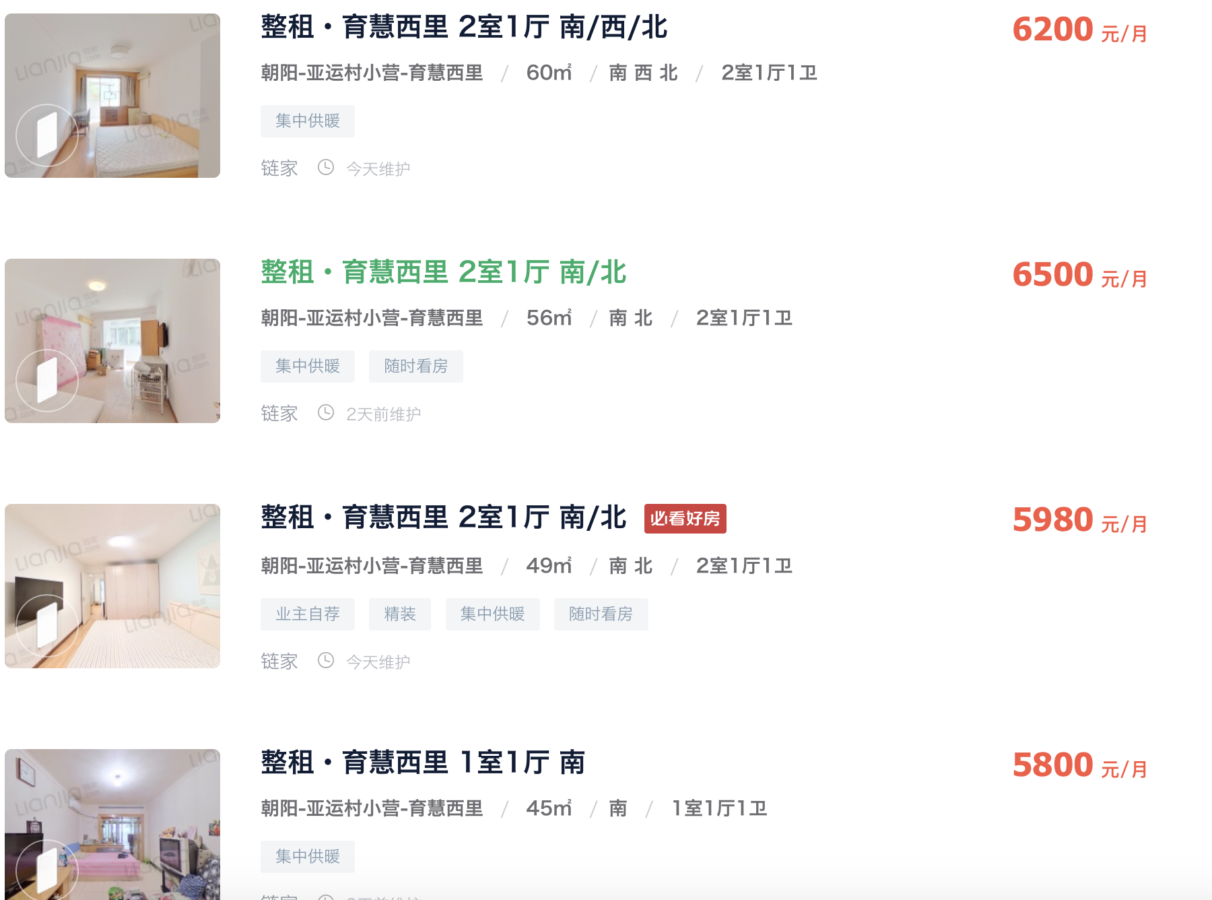

103.33333333 | 110.51192699 | 9199

 | 年份 | 租金（元/月） | 年租金增长率
 | 2020 | 8000 | 2.50%
 | 2019 | 7805 | 2.50%
 | 2018 | 7615 | 2.50%
 | 2017 | 7429 | 2.50%
 | 2016 | 7248 | 2.50%
116.07142857 | 2015 | 7071 | 2.50%
 | 2014 | 6899 | 2.50%
 | 2013 | 6731 | 2.50%

122.04081633

128.88888889

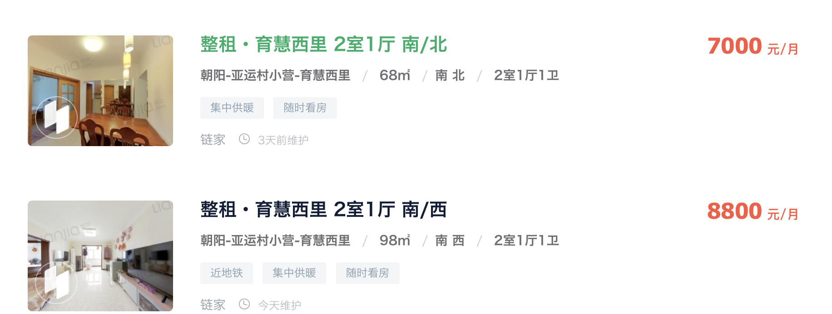

102.94117647

89.795918367

成交案例
